PowerBI Desktop下载与安装
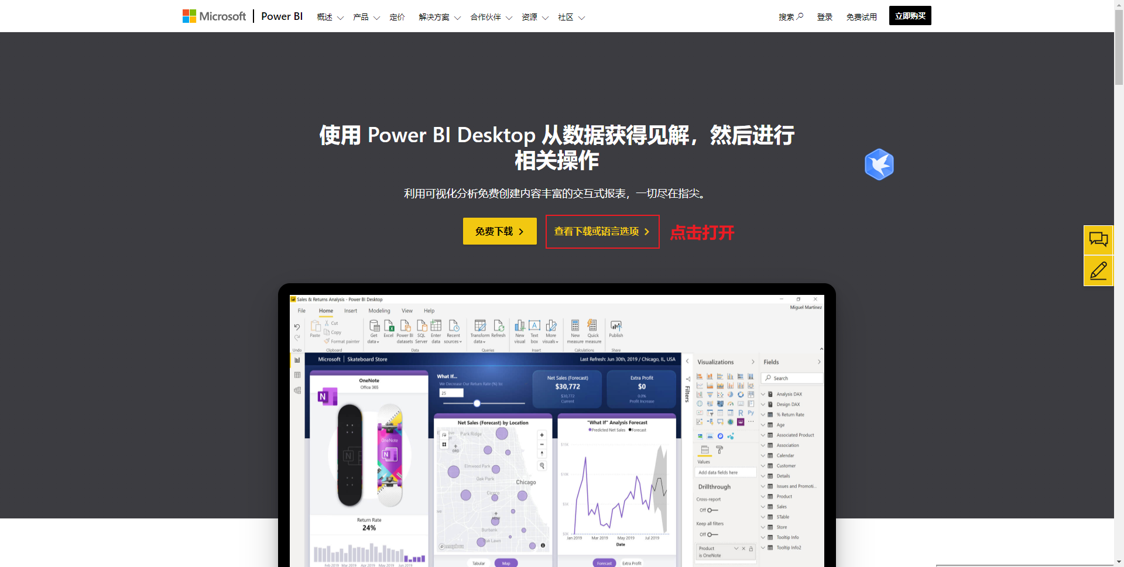
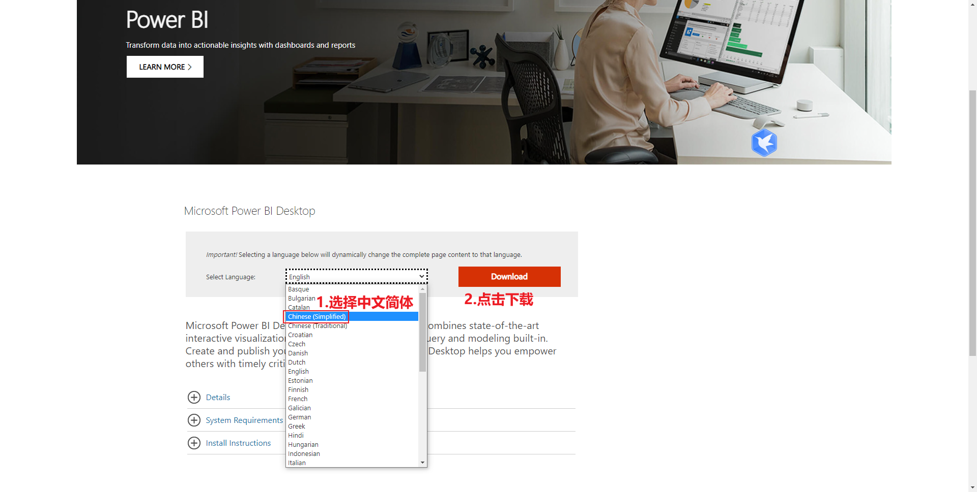
下载网址：https://powerbi.microsoft.com/zh-cn/desktop/

